Sheet1
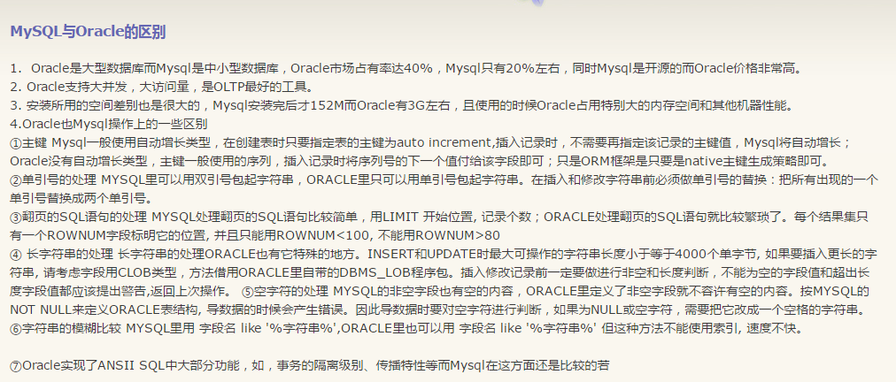

oracle 创建方式和mysql就不一样

